FICHA DISEÑO
 |  | SERVICIO NACIONAL DE APRENDIZAJE
 |  | FICHA TÉCNICA DISEÑO
REFERENCIA | D-01 |  | PRENDA | POLO MASCULINA BÁSICA |  | FECHA SOLICITUD
MOLDE | D-01 |  | LINEA | DEPORTIVA |  | FECHA ELABORACIÓN
DISEÑADOR |  |  | TALLA BASE | M |  | AÑO MUESTRARIO
TIPO EMPAQUE: DOBLADO, EN BOLSA PLASTICA
DESCRIPCIÓN PRENDA: CAMISETA POLO MASCULINA BÁSICA, PECHERA CONTINUA SIN SENTAR, CUELLO TEJIDO CON HILADILLO TAPA COSTURA EN ESCOTE, PESPUNTE EN HOMBROS Y SISAS A 1/4, DOBLADILLO BOCA MANGA Y RUEDO EN COLLARIN A 1/4.

PLANO DISEÑO
NOMBRE: FRENTE NOMBRE: ESPALDA

DOBLADILLO RUEDO EN COLLARÍN A 2,5CM - AGUJAS 1/4
PESPUNTE EN HOMBRO Y SISAS A 1/4
DOBLADILLO BOCA MANGA EN COLLARÍN A 2,5CM - AGUJAS 1/4
CUELLO TEJIDO CON HILADILLO TAPA COSTURA EN ESCOTE

ELABORADO POR: |  |  | REVISADO POR: |  | APROBADO POR:

FICHA CALIDAD - ANEXOS
 |  | SERVICIO NACIONAL DE APRENDIZAJE
 |  | FICHA TÉCNICA INSUMOS-PRODUCCION
REFERENCIA | D-01 |  | PRENDA | POLO MASCULINA BÁSICA |  | FECHA SOLICITUD
MOLDE | D-01 |  | LINEA | MASCULINO |  | FECHA ELABORACIÓN
ESPECIFICACION CALIDAD |  |  | ANEXOS CALIDAD |  |  | AÑO MUESTRARIO
REQUERIMIENTOS DE CALIDAD-ANEXOS
* VERIFICAR MEDIDAS SEGÚN TABLA DE PATRONAJE
* CONSERVAR SIMETRIA EN LAS PIEZAS
* CALIBRAR MAQUINAS, VERIFICAR PPP
* LAS COSTURAS DEBEN QUEDAR LIMPIAS , SIN RECOGIDOS Y AL ESTIRAR LA PRENDA A SU PUNTO MÁXIMO NO DEBEN REVENTAR LAS COSTURAS
* NO HACER EMPATES Y CONSERVAR PAREJA LA COSTURA EN LOS PESPUNTES
* RETIRAR TODOS LOS STICKERS, LA PRENDA SE DEBE ENTREGAR LIMPIA, SIN HEBRAS
* DOBLADILLOS PAREJOS, CASANDO COSTURAS Y SIN VENAS
* VERIFICAR Y UTILIZAR PLANTILLAS QUE ENVIA PATRONAJE
* CONSERVAR PECHERA DERECHA
* MORAS DE CUELLO IGUALES
* OJALES DERECHOS Y CENTRADOS
* AL REVISAR LA CALIDAD DE LA PRENDA EN CONFECCIÓN, SE DEBE VERIFICAR APARIENCIA DE COSTURAS, PESPUNTES DERECHOS, SIN EMPATES, SIMETRÍA DE PIEZAS, SIN SALTOS DE COSTURA, SIN PIQUES DE COSTURA (VALIDAR CON LISTA DE VERIFICACIÓN DEFECTOS DE CALIDAD)
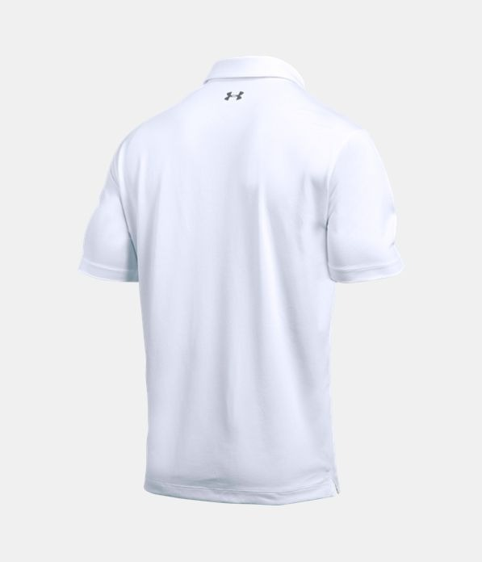 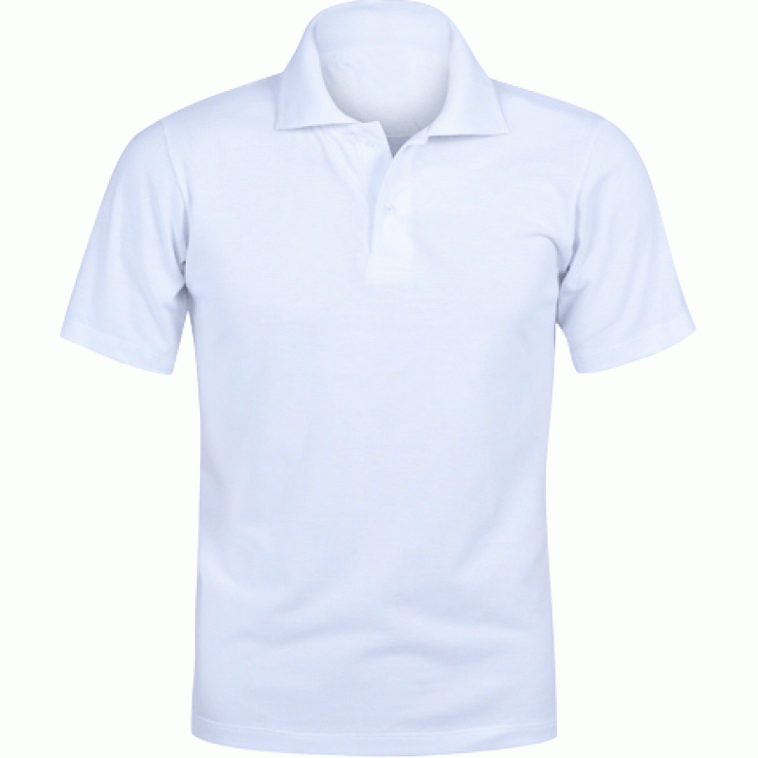 NOMBRE: FRENTE PRENDA TERMINADA |  |  |  | NOMBRE: ESPALDA PRENDA TERMINADA

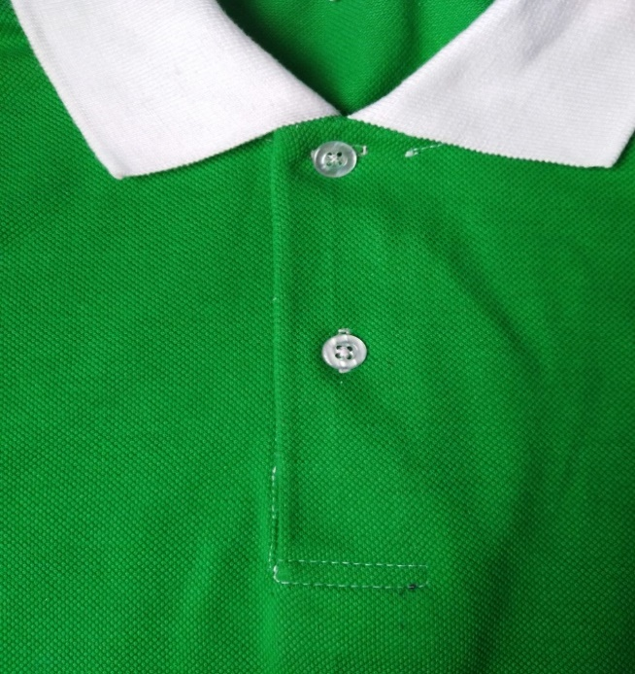 NOMBRE: PECHERA |  |  |  | 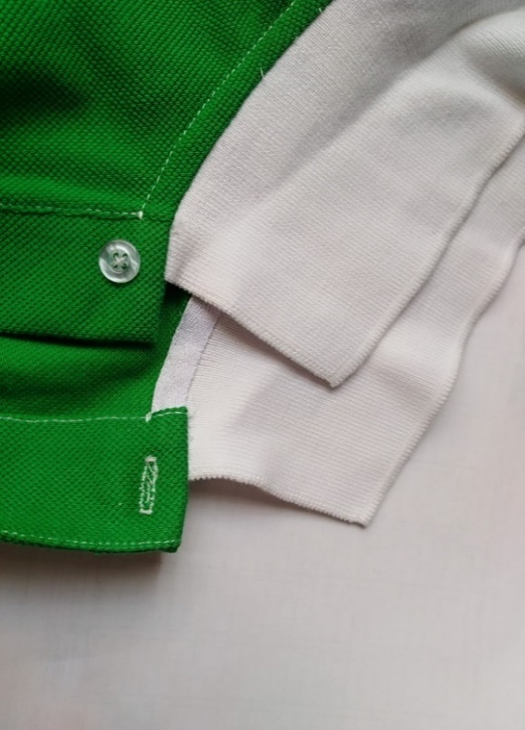 NOMBRE: CUELLO

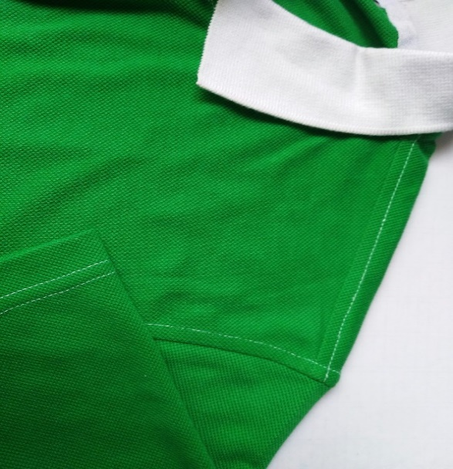 NOMBRE: HOMBROS - SISAS - BOCA MANGA |  |  |  | 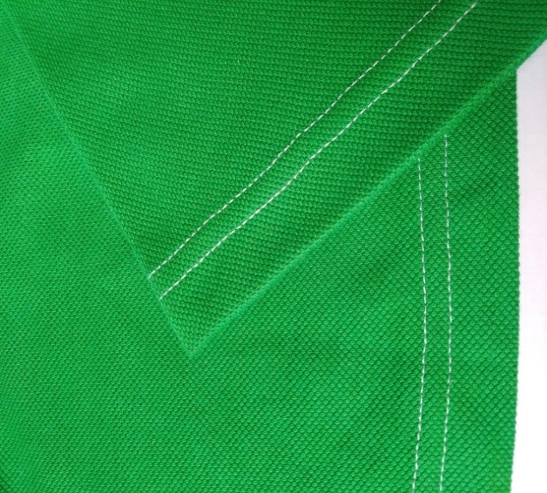 NOMBRE: BOCA MANGA Y RUEDO - AGUJAS A 1/4

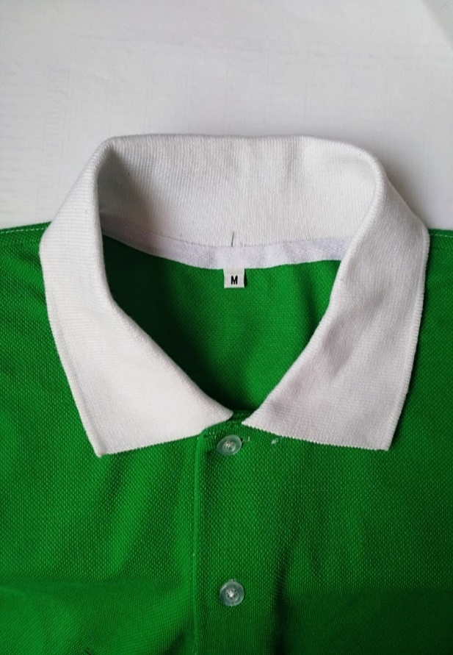 NOMBRE: ESCOTE - TALLA

ELABORADO POR: |  | REVISADO POR: |  |  | APROBADO POR:

